우편분야2
일별 우체국 소포 배송 데이터
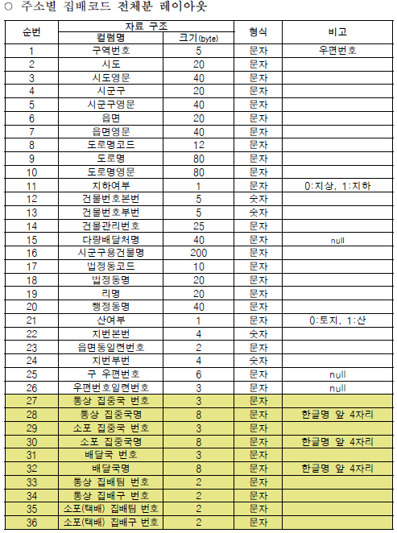
접수일자 | 접수국 | 송신자 주소 | 수신자 주소 | 집배코드
2018-01-01 | 서울 서초우체국 | 서울 서초구 서초1동 | 부산 중구 광복동
2018-02-02 | 서울 강남우체국 | 서울 강남구 개포동 | 서울 도봉구 방학2동

